Estadísticas
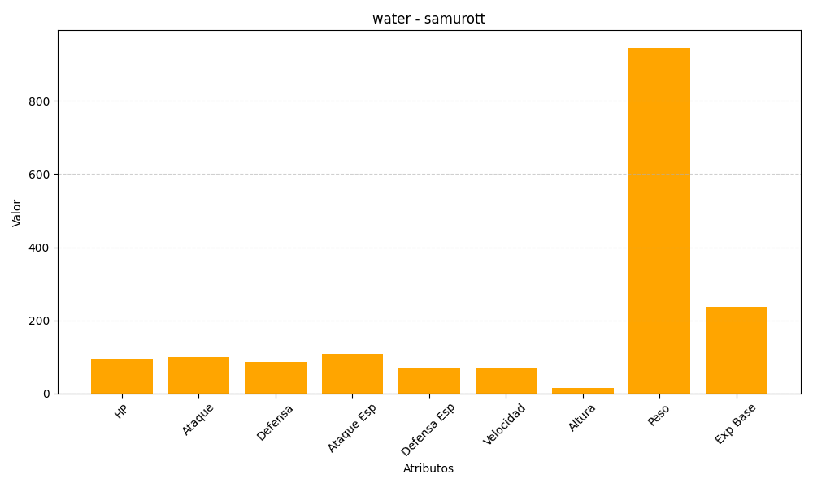
ID | Nombre | Tipo | HP | Ataque | Defensa | Ataque Especial | Defensa Especial | Velocidad | Altura | Peso | Experiencia Base
503 | samurott | water | 95 | 100 | 85 | 108 | 70 | 70 | 15 | 946 | 238

